상품제안서
폴딩 8단 휴대용 체크방석 | 상품코드: S47691

 |  |  |  |  |  |  | 02-713-8555 | www.synergygift.co.kr
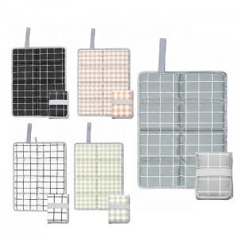

【상세/제작정보】

【인쇄/포장옵션】 | 실크, DTF컬러인쇄 / OPP(비닐)

【공급단가】 | 수량 | 50~ | 100~ | 300~ | 1,000~ | 5,000~
*VAT별도 | 단가 | 3,510원 | 3,400원 | 3,300원 | 3,050원 | 2,960원

【상품 URL】 | https://www.synergygift.co.kr:443/src/goods_detail.php?gdno=47691

